Sheet1
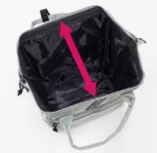
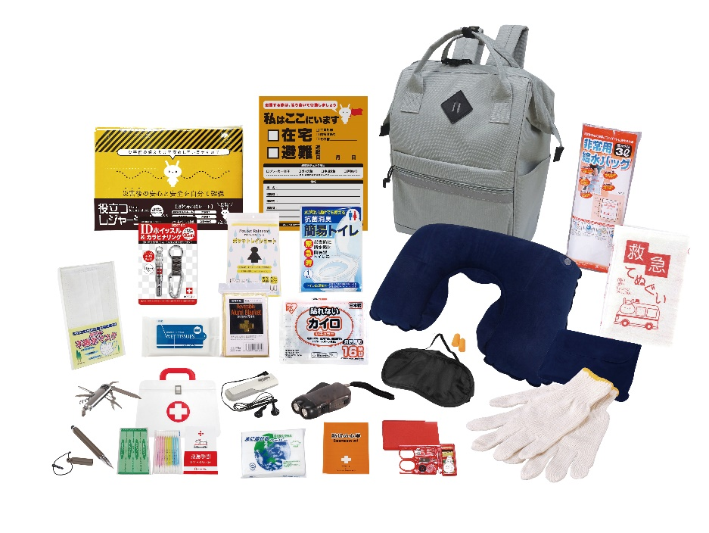

提 案 書

エマージェンシーリュック24点セット MQ-100 |  | 参考上代 | ¥10,000 | 販売価格
 |  | （税別） |  | （税別）
【JAN】 | 4562121889927
 |  |  | 【商品番号】 MQ100-60 【本体サイズ】 収納リュック：290×190×360㎜ 【パッケージサイズ】 410×350×100㎜・1.68kg 【個装形態】 段ボール箱入 【入数】 8 【セット内容】 収納リュック・タッチペン・防災の心得・IDホイッスル&カラビナリング・カイロ・レインコート・抗菌消臭簡易トイレ・ダイナモLEDライト・FMラジオ・軍手・アルミブランケット・救急てぬぐい・マスク・ネックピロー・アイマスク・耳栓・レジャーシート・8徳ナイフ・給水袋3L・ソーイングセット・緊急避難カード・除菌アルコールウェットティッシュ・水に流せるペーパー・救急4点セット 【商品説明】 ガマグチタイプのリュックで入れやすく取り出しやすい防災セット 【備考】 ※セット商品の色柄は写真と異なる場合があります。 【生産国】 中国・日本・タイ

